Entgelttabelle
€ | 1 | 2 | 3 | 4 | 5 | 6 | Sonderzuwendung
E15Ü | 6,122.63 € | 6,795.90 € | 7,434.88 € | 7,853.95 € | 7,957.04 € |  | 32.53%
E15 | 5,017.31 € | 5,394.35 € | 5,593.59 € | 6,301.27 € | 6,837.15 € | 7,042.26 € | 32.53%
E14 | 4,542.64 € | 4,885.93 € | 5,167.63 € | 5,593.59 € | 6,246.27 € | 6,433.67 € | 32.53%
E13Ü |  | 4,508.07 € | 4,748.54 € | 5,593.59 € | 6,246.27 € | 6,433.67 € | 46.47%
E13 | 4,188.38 € | 4,508.07 € | 4,748.54 € | 5,215.72 € | 5,861.53 € | 6,037.38 € | 46.47%
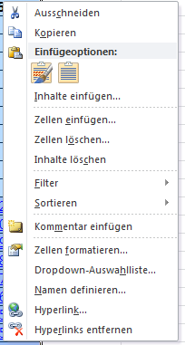
E12 | 3,774.86 € | 4,040.88 € | 4,604.26 € | 5,098.93 € | 5,737.87 € | 5,910.00 € | 46.47%
E11 | 3,652.64 € | 3,898.38 € | 4,178.29 € | 4,604.26 € | 5,222.60 € | 5,379.28 € | 74.35%
E10 | 3,523.62 € | 3,764.77 € | 4,040.88 € | 4,322.55 € | 4,858.48 € | 5,004.24 € | 74.35%
E9b | 3,136.59 € | 3,369.08 € | 3,520.54 € | 3,939.07 € | 4,295.09 € | 4,423.96 € | 74.35%
E9a | 3,136.59 € | 3,369.08 € | 3,419.58 € | 3,520.54 € | 3,939.07 € | 4,055.96 € | 74.35%
E8 | 2,946.46 € | 3,173.48 € | 3,299.66 € | 3,419.58 € | 3,552.10 € | 3,634.13 € | 88.14%
E7 | 2,772.35 € | 2,994.05 € | 3,160.84 € | 3,287.05 € | 3,388.03 € | 3,476.36 € | 88.14%
E6 | 2,725.66 € | 2,945.10 € | 3,067.49 € | 3,192.41 € | 3,274.43 € | 3,362.77 € | 88.14%
E5 | 2,618.93 € | 2,834.95 € | 2,957.34 € | 3,073.61 € | 3,167.15 € | 3,230.26 € | 88.14%
E4 | 2,500.70 € | 2,718.69 € | 2,871.67 € | 2,957.34 € | 3,043.02 € | 3,098.08 € | 87.43%
E3 | 2,468.79 € | 2,681.96 € | 2,743.16 € | 2,841.06 € | 2,920.62 € | 2,987.93 € | 87.43%
E2Ü | 2,369.86 € | 2,577.93 € | 2,657.48 € | 2,755.41 € | 2,822.72 € | 2,914.51 € | 87.43%
E2 | 2,302.84 € | 2,504.49 € | 2,565.69 € | 2,626.88 € | 2,767.62 € | 2,914.51 € | 87.43%
E1 |  | 2,094.49 € | 2,125.06 € | 2,161.78 € | 2,198.51 € | 2,290.30 € | 87.43%
 | 4,3% bzw. 90€ | 3,12% linear
Geltungszeitraum: |  | 01.12.2022 bis 31.10.2024
(Stufe 6 plus 3,0% bei den Egr 9 - 15)
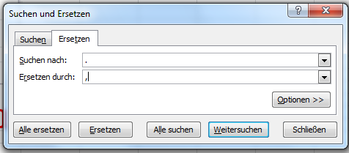
Quelle: | https://oeffentlicher-dienst.info/c/t/rechner/tv-l/west?id=tv-l-2023&matrix=1
Richtige Tabelle auswählen, markieren und den Hyperlink entfernen.
"Text-Zahlen" in "Zahlen" umwandeln (z. B. mit "Suchen" und "Ersetzen"
(Prüfen, ob statt Komma vielleicht Punkt verwendet wurde?)
 |  |  |  | % SozVers. | 28%
Eingaben aus Maske |  | EG | E-Stufe | Grundgehalt | Soz. Vers.; VBL; usw. | Titelausgabe € je Monat | Titelausgabe € je Monat inkl. Sonderzu-wendung | Titelausgabe € Jahr inkl. Sonderzu-wendung
pro Monat |  | E13 | 4 | 5,215.72 | 1,460.40 | 6,680.00 | 6,941.67 | 83,300.00
für Anzahl Monate |  | 12 |  |  |  | 40,080.00 | 41,650.00
Beschäftigungs- umfang in Prozent |  |  | 50

